상품제안서
레빗 UX08 USB 3.0 USB 16~256G | 상품코드: S21246

 |  |  |  |  |  |  | 02-713-8555 | www.synergygift.co.kr
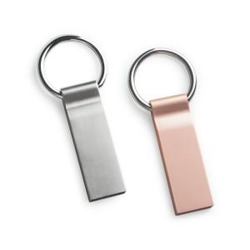

【상세/제작정보】 | 256GB는 따로 문의 주세요

【인쇄/포장옵션】 | 레이저 / 포장지포장

【공급단가】 | 수량 | 50~ | 100~ | 500~ | 1,000~ | 2,000~
*VAT별도 | 16G | 8,060원 | 7,870원 | 7,550원 | 7,350원 | 7,160원
 | 32G | 9,770원 | 9,530원 | 9,140원 | 8,910원 | 8,670원
 | 64G | 14,310원 | 13,970원 | 13,400원 | 13,050원 | 12,710원
 | 128G | 29,090원 | 28,390원 | 27,220원 | 26,530원 | 25,830원

【상품 URL】 | https://www.synergygift.co.kr:443/src/goods_detail.php?gdno=21246

